調査内容
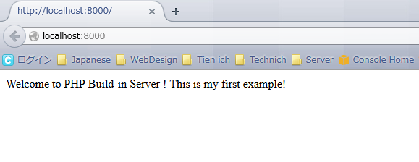
 | PHPビルトインウェブサーバーを活用して動作確認

１番 | PHPビルトインウェブサーバーとは

 | PHP5.４以降では、PHP組み込みのWebサーバーを開発用に使う事ができる
 | 本番環境を使うのはよくない理由は↓のサイトを参照する
 | リンク：https://www.softel.co.jp/blogs/tech/archives/5001

２番 | ビルトインサーバーの素敵なところ

 | このビルトインサーバーの素敵なところは、好きなディレクトリーをドキュメントルートにしてサーバーを起動できる事です。

３番 | コマンドでドキュメントルートフォルダーを作成する
 |  | ①Windowsコマンドを起動する
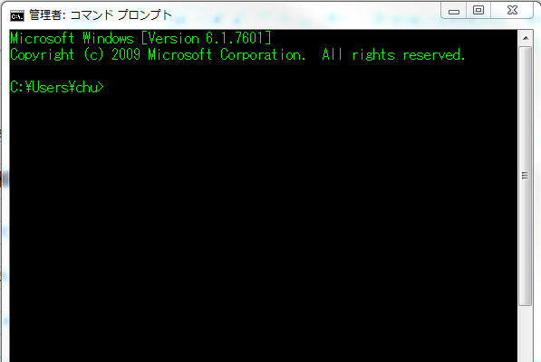

 |  | ②コマンドで好きなディレクトリでphp_testと言うの新しいフォルダーを作成する

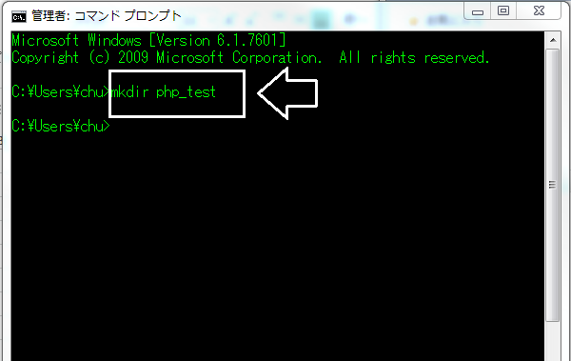

 |  | ③コマンドを実行した後、フォルダーを存在する事がチェックする

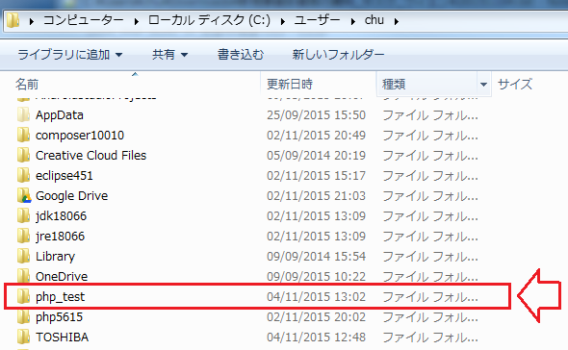

４番 | コマンド上でサーバーを立ち上げたいプロジェクトノディレクトリに移動する
 | コマンド：cd プロジェクト_ディレトリ_パス

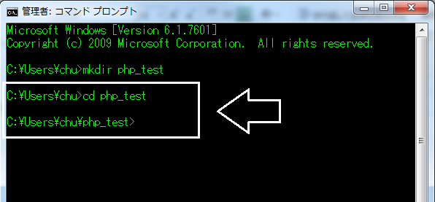

５番 | テキストエディターでサンプルphpファイルを作成する

 |  | ①新しいファイルを作成する

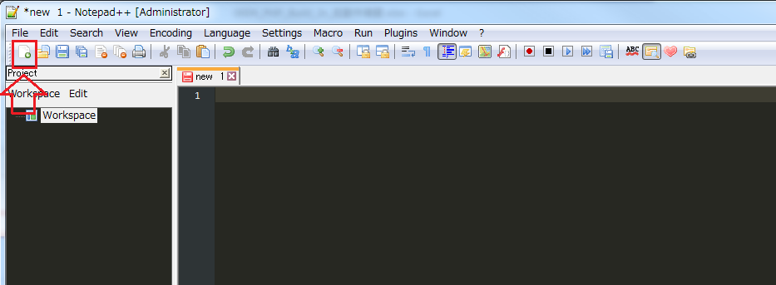

 |  | ②下のようにテストファイルの直下に内容を入力する

 |  | ③ファイルタイプを選択する

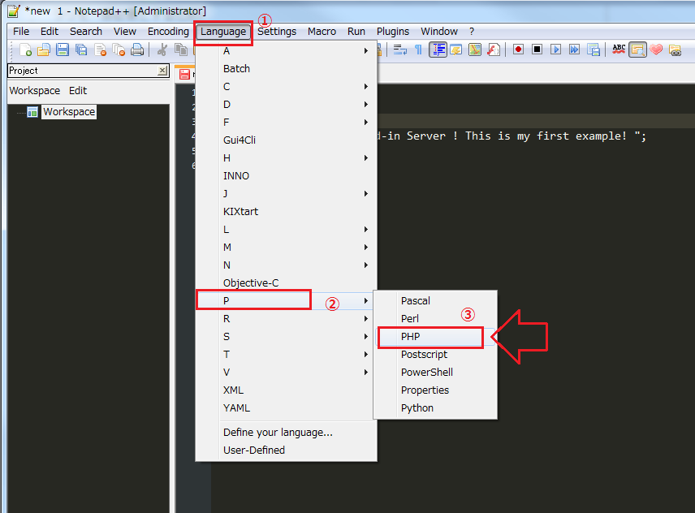

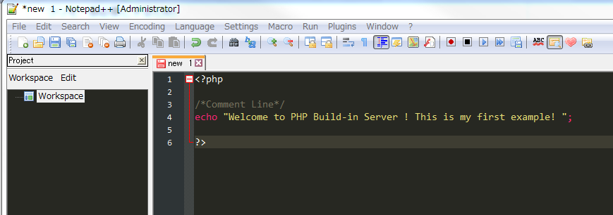

 |  | ④作成したディレトリルートの直下に新しいファイル保存する
 |  | キーボードで「Ctrl + C」で利用して、「index.php」ファイルをphp_testの直下に保存する

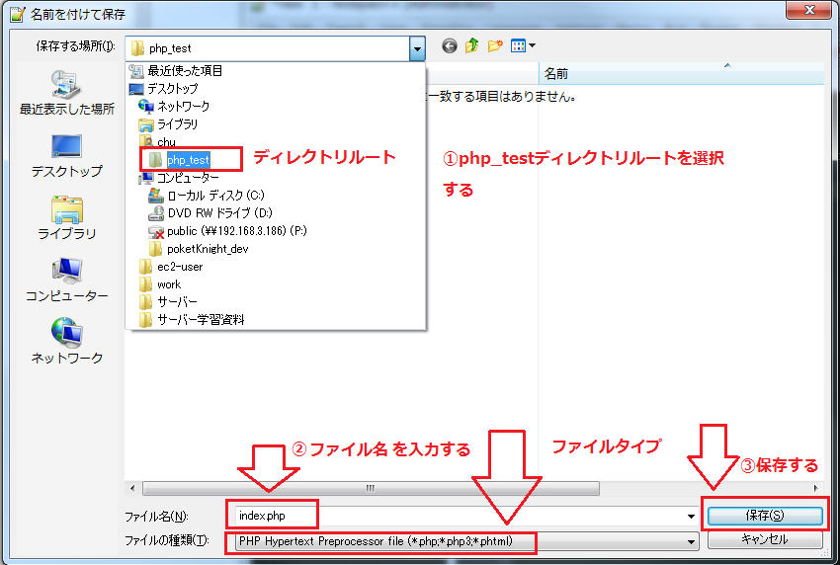

６番 | サーバーを起動するコマンドを実行する
 | コマンド：ディレクトリー>php -S <ホスト名>：<ポート番号> -t 「ドキュメントルートのパス」

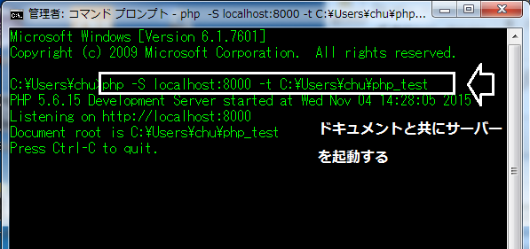

 | ディレクトリーに移動していた場合はディレクトリーパスは必要ではないです。

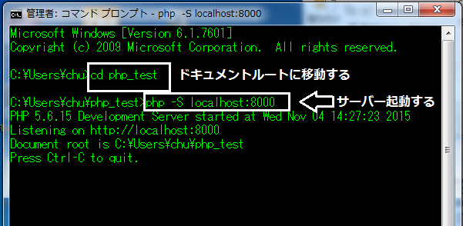

７番 | ブラウザーで結果を表示する

